①
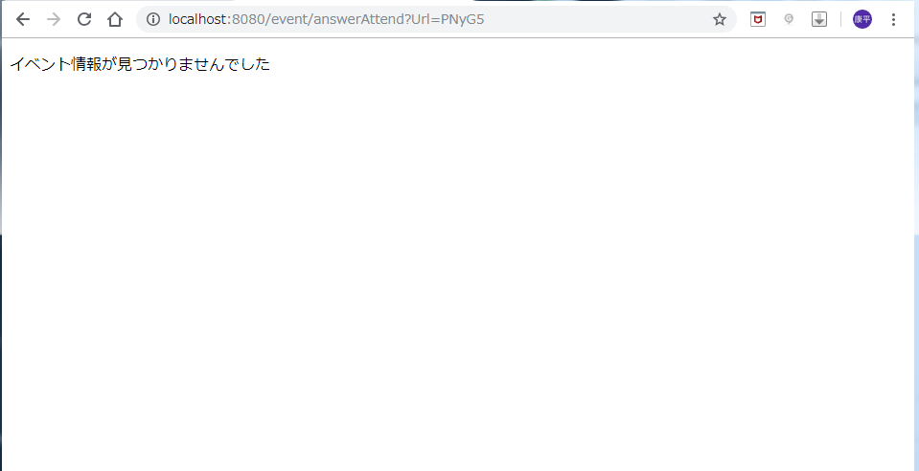
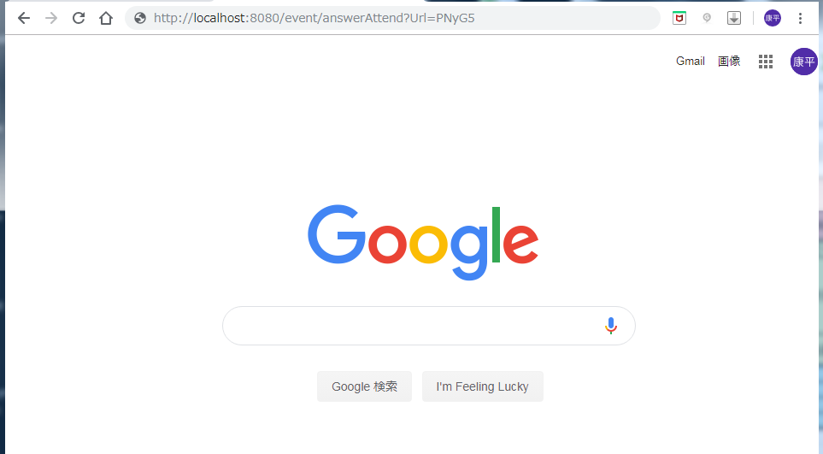

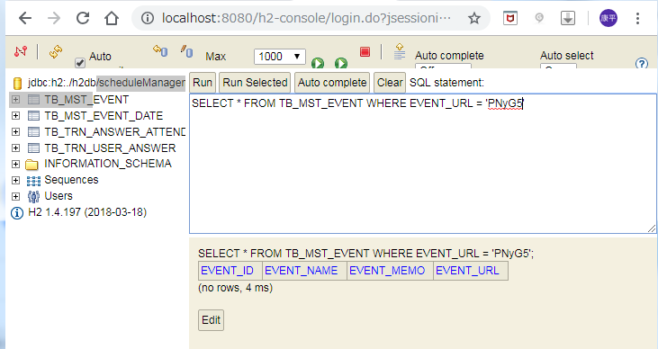

DBに登録されていないランダム値

②
ボタン押下

DBに登録されている

画面遷移

イベントに出欠回答した回答者の情報

イベントに出欠回答した回答者の情報

③
URL直入力

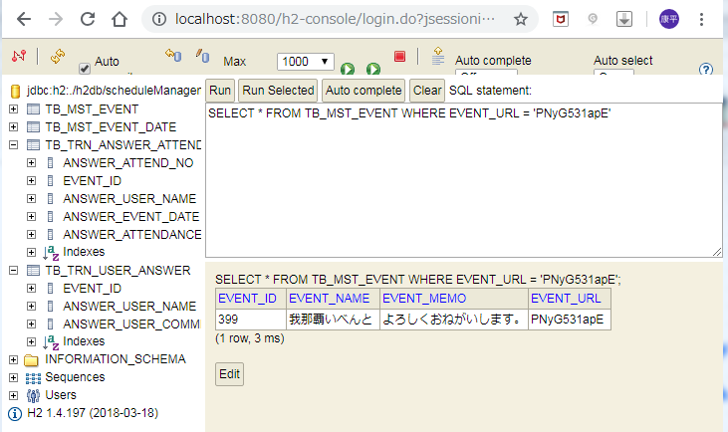

イベントに出欠回答した回答者の情報

イベントに出欠回答した回答者の情報

